サンプル
画面レイアウト

画面イメージ

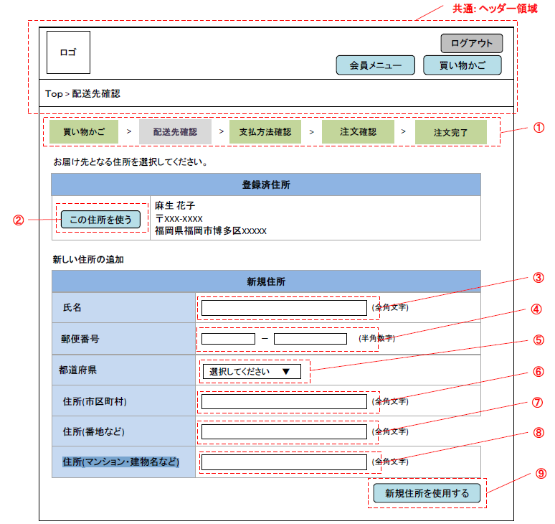

使用する部品
項番 | ラベル | 部品タイプ | 文字数 | 部品に関する説明
1 | 進行状況 | ラベル | - | 注文の進行状況を表示する
2 | この住所を使う | ボタン | - | 表示されている登録済住所を届け先として注文入力画面へ遷移するあああ
3 | 氏名 | テキストボックス | 全角20文字
4 | 郵便番号 | テキストボックス | 半角3-4文字
5 | 都道府県 | ドロップダウンリスト | -
6 | 住所（市区町村） | テキストボックス | 全角50文字
7 | 住所（番地など） | テキストボックス | 全角50文字
8 | 住所（マンション・建物名など） | テキストボックス | 全角50文字
9 | 新規住所を使用する | ボタン | - | 入力された新規住所を届け先として注文入力画面へ遷移する

操作説明
・届け先を登録済か新規を選択する。 ・登録済住所がある場合は表示され、「この住所を使う」ボタンを押下すると注文入力画面へ遷移する。 ・新規住所を届け先とする場合は、住所を入力し「新規住所を使用する」ボタンを押下する。新しい住所が登録され、注文入力画面へ遷移する。

新規登録画面
画面レイアウト

画面イメージ

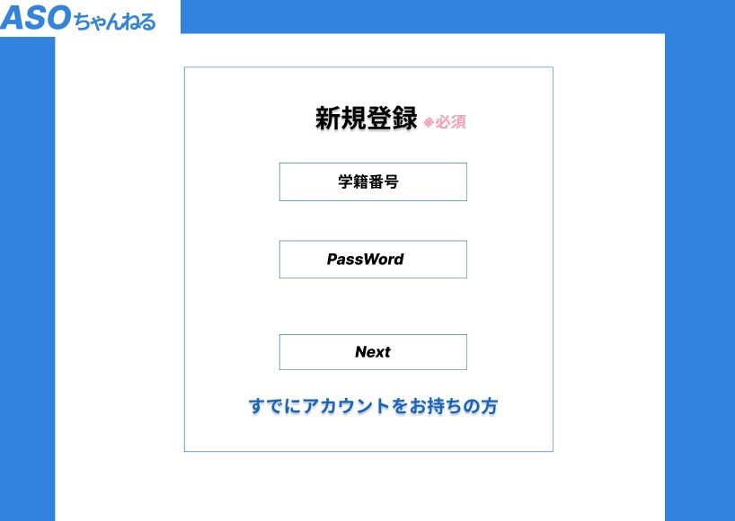

1

2

3

4

使用する部品
項番 | ラベル | 部品タイプ | 文字数 | 部品に関する説明
1 | 学籍番号 | テキストボックス | 半角英数7字 | 学籍番号を入力
2 | PassWord | テキストボックス | 半角英数30字 | パスワードを入力
3 | Next | ボタン | ー | ボタンを押すと、登録画面2に遷移する
4 | すでにアカウントをお持ちの方 | リンク | ー | 押すと、ログイン画面に遷移する

操作説明
1.学籍番号を入力する 2.パスワードを入力する 3.「Next」のボタンを押すと、新規登録画面2に遷移する ※「すでにアカウントをお持ちの方」を押すと、ログイン画面に遷移する

新規登録画面2
画面レイアウト

画面イメージ

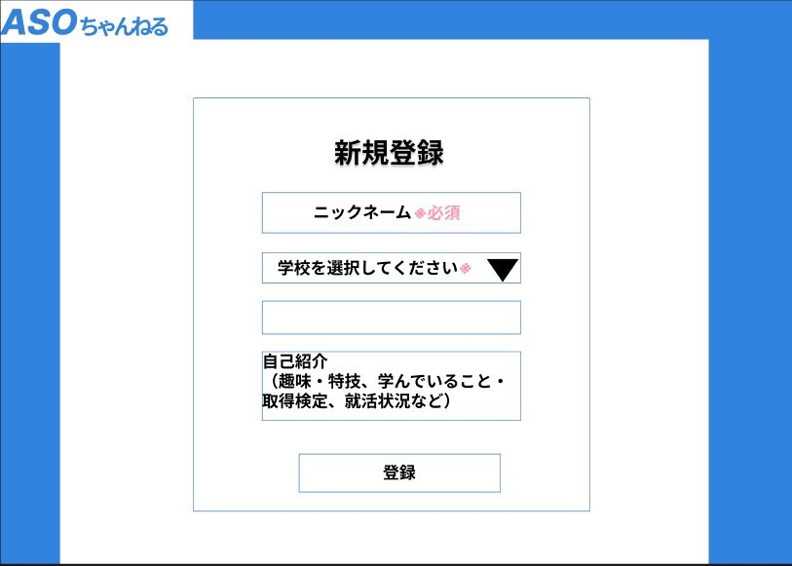

1

2

3

4

5

使用する部品
項番 | ラベル | 部品タイプ | 文字数 | 部品に関する説明
1 | ニックネーム | テキストボックス | 50文字 | ニックネームを入力（必須）
2 | 学校名 | プルダウン | - | 学校名を選択（必須）
3 | ポートフォリオ | テキストボックス | 1000文字 | ポートフォリオを入力（任意）
4 | 自己紹介 | テキストボックス | 1000文字 | 自己紹介を入力（任意）
5 | 登録 | ボタン | - | 押すと新規登録する
6

操作説明
1.ASOちゃんねるで使用する名前を入力する 2.所属を選択する 3.紹介したい作品を入力？ 4.自己紹介を記入 5.「登録」ボタンを押すと、会員登録される

ログイン画面
画面レイアウト

画面イメージ

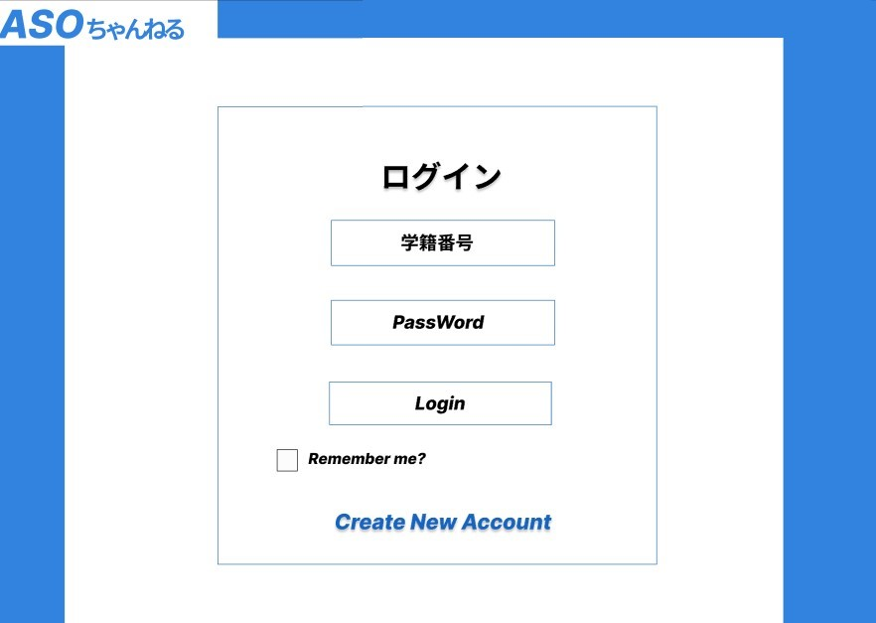

1

2

3

4

5

使用する部品
項番 | ラベル | 部品タイプ | 文字数 | 部品に関する説明
1 | 学籍番号 | テキストボックス | 半角数字7字 | 学籍番号を入力
2 | パスワード | テキストボックス | 半角英数30字 | パスワードを入力
3 | ログイン | ボタン | - | ボタンを押すとログインする
4 | Remember me | チェックボックス | - | アカウント情報を記憶するかしないか
5 | Create New Account | リンク | - | 文字を押すと、新規登録画面に遷移する

操作説明
1.学籍番号を入力する 2.パスワードを入力 3.「ログイン」を押すと、ログインしてトップ画面に遷移する ※「Remember me」のチェックボックスにチェックを入れると、アカウント情報が保存される ※「Create New Account」を押すと、新規登録画面に遷移する

パスワード変更画面
画面レイアウト

画面イメージ

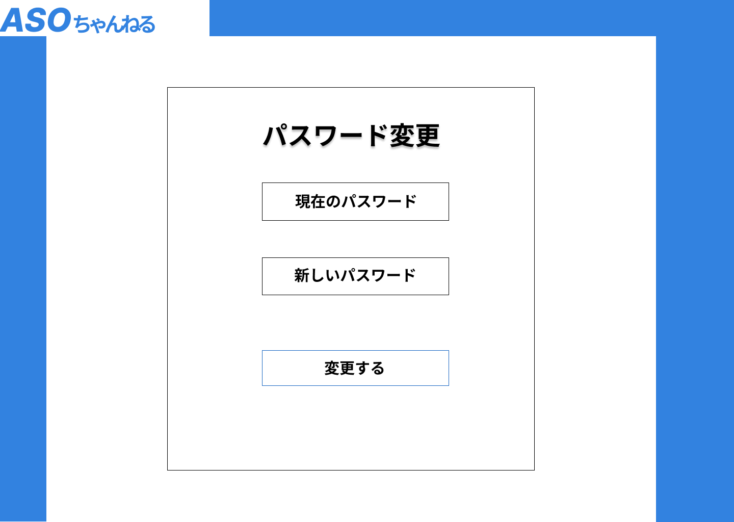

1

2

3

使用する部品
項番 | ラベル | 部品タイプ | 文字数 | 部品に関する説明
1 | 現在のパスワード | テキストボックス | 半角英数30字 | 現在のパスワードを入力
2 | 新しいパスワード | テキストボックス | 半角英数30字 | 新しいパスワードを入力
3 | 変更 | ボタン | - | ボタンを押すとパスワードを変更する

操作説明
1.現在のパスワードを入力する 2.新しいパスワードを入力する 3.変更ボタンを押したら、新しいパスワードに変更される。

トップ画面
画面レイアウト

画面イメージ

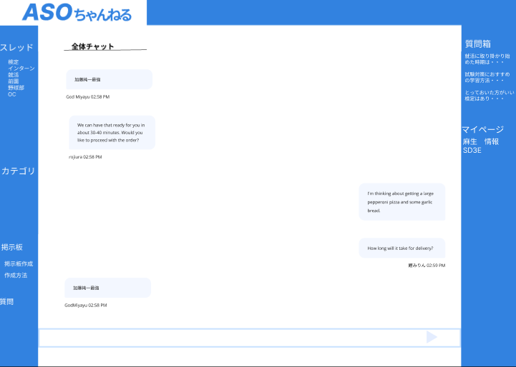

5
1

6

2

3

4

8
7

使用する部品
項番 | ラベル | 部品タイプ | 文字数 | 部品に関する説明
1 | スレッド | リンク | - | スレッドに飛べるリンク
2 | カテゴリ | リンク | - | カテゴリに飛べるリンク
3 | 掲示板作成 | リンク | - | 掲示板作成の画面に飛べるリンク
4 | 質問 | リンク | - | 質問箱に飛べるリンク
5 | 質問箱 | リンク | - | 質問箱に飛べるリンク
6 | マイページ | リンク | - | マイページに飛べるリンク
7 | 投稿 | テキストボックス | 500文字 | 投稿内容を記入する
8 | 投稿確定 | ボタン | - | 掲示板に投稿内容を投稿する

操作説明
1.全体チャットが表示されており、投稿することも出来る。 2.スレッドの一覧のリンクを押すと、そのスレッドの画面に遷移する。 3.カテゴリのリンクを押すとカテゴリ一覧に遷移する。 4.掲示板作成を押すと、掲示板作成の画面に遷移する。 5.質問のリンクを押すと、質問箱画面に遷移する。 6.マイページのリンクを押すと、マイページに遷移する。

掲示板画面
画面レイアウト

画面イメージ

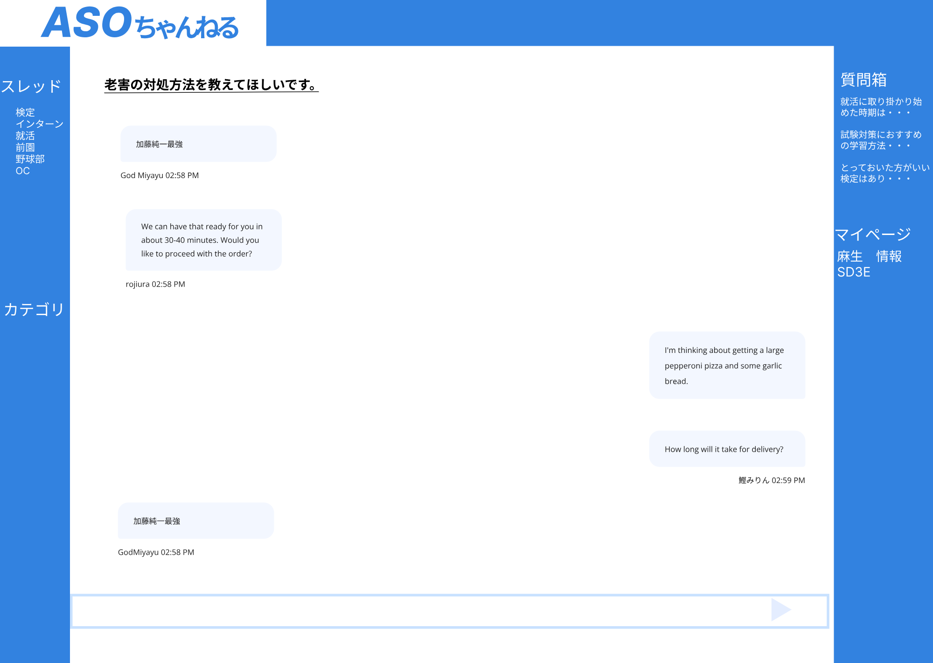

1

6

2

3

4
5

使用する部品
項番 | ラベル | 部品タイプ | 文字数 | 部品に関する説明
1 | タイトル | テキスト | - | 掲示板の名前を表示
2 | 投稿内容（自分） | テキスト | - | 投稿された内容を表示
3 | 投稿者 | テキスト | - | 投稿者と時間を表示
4 | 投稿 | テキストボックス | 500文字 | 投稿内容を記入する
5 | 投稿確定 | ボタン | - | 掲示板に投稿内容を投稿する
6 | マイページ | リンク | - | マイページに飛べるリンク

操作説明
1.掲示板タイトルが表示されている。 2.自分のメッセージを送信することができる

掲示板作成画面
画面レイアウト

画面イメージ

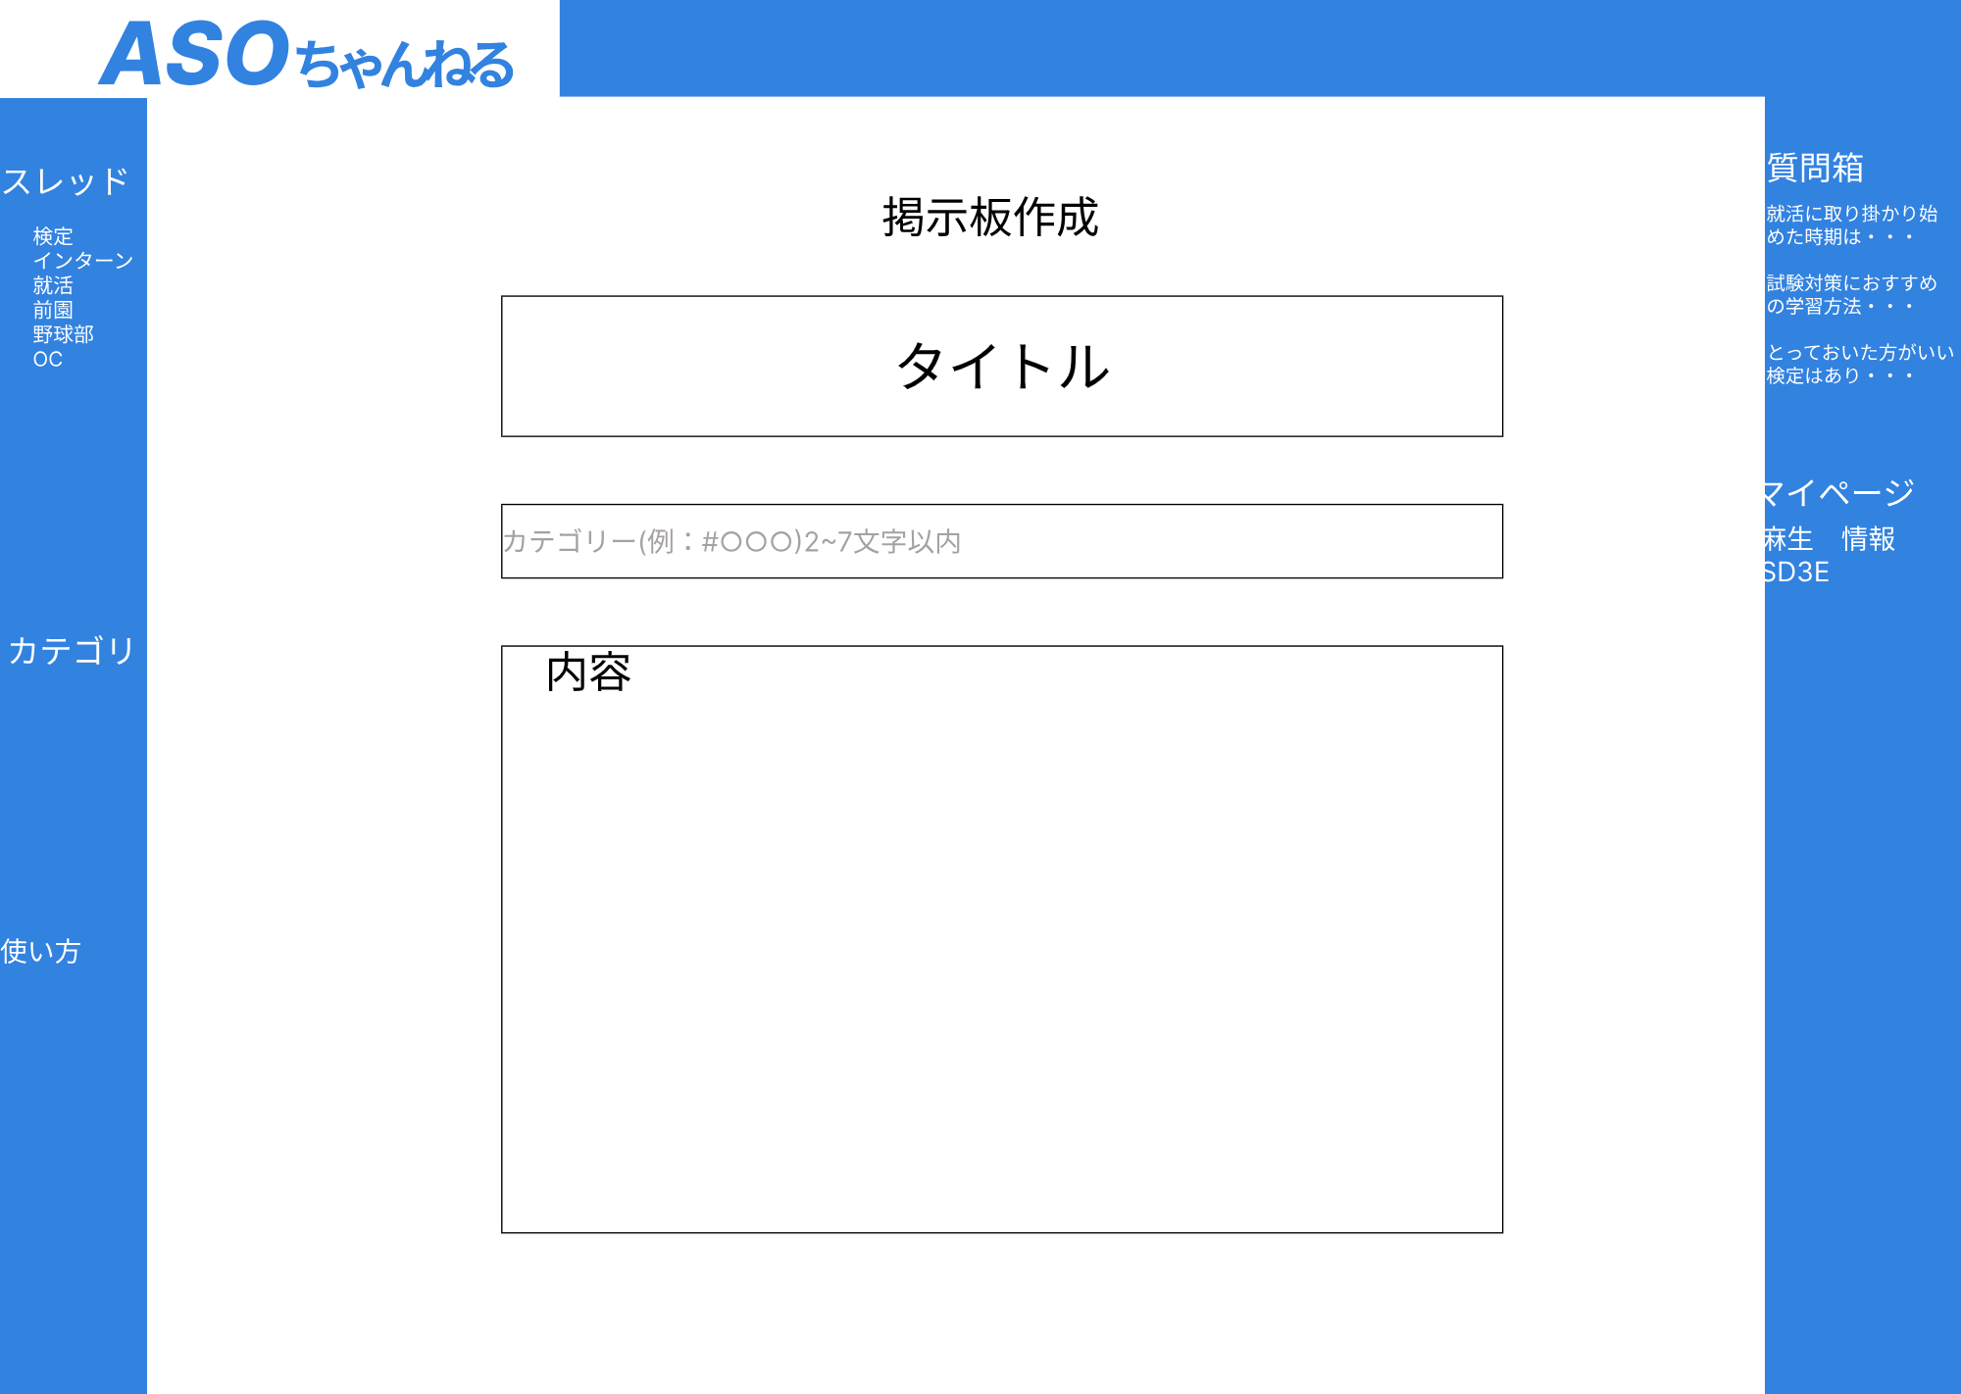

1

2

3

使用する部品
項番 | ラベル | 部品タイプ | 文字数 | 部品に関する説明
1 | タイトル | テキストボックス | 20文字 | タイトルを入力
2 | カテゴリー | テキストボックス | 2～7文字以内 | カテゴリーを入力
3 | 内容 | テキストボックス |  | 内容を入力

操作説明
1.タイトルを入力する 2.カテゴリーを2～7文字以内で入力する 3.内容を入力する

使い方画面
画面レイアウト

画面イメージ

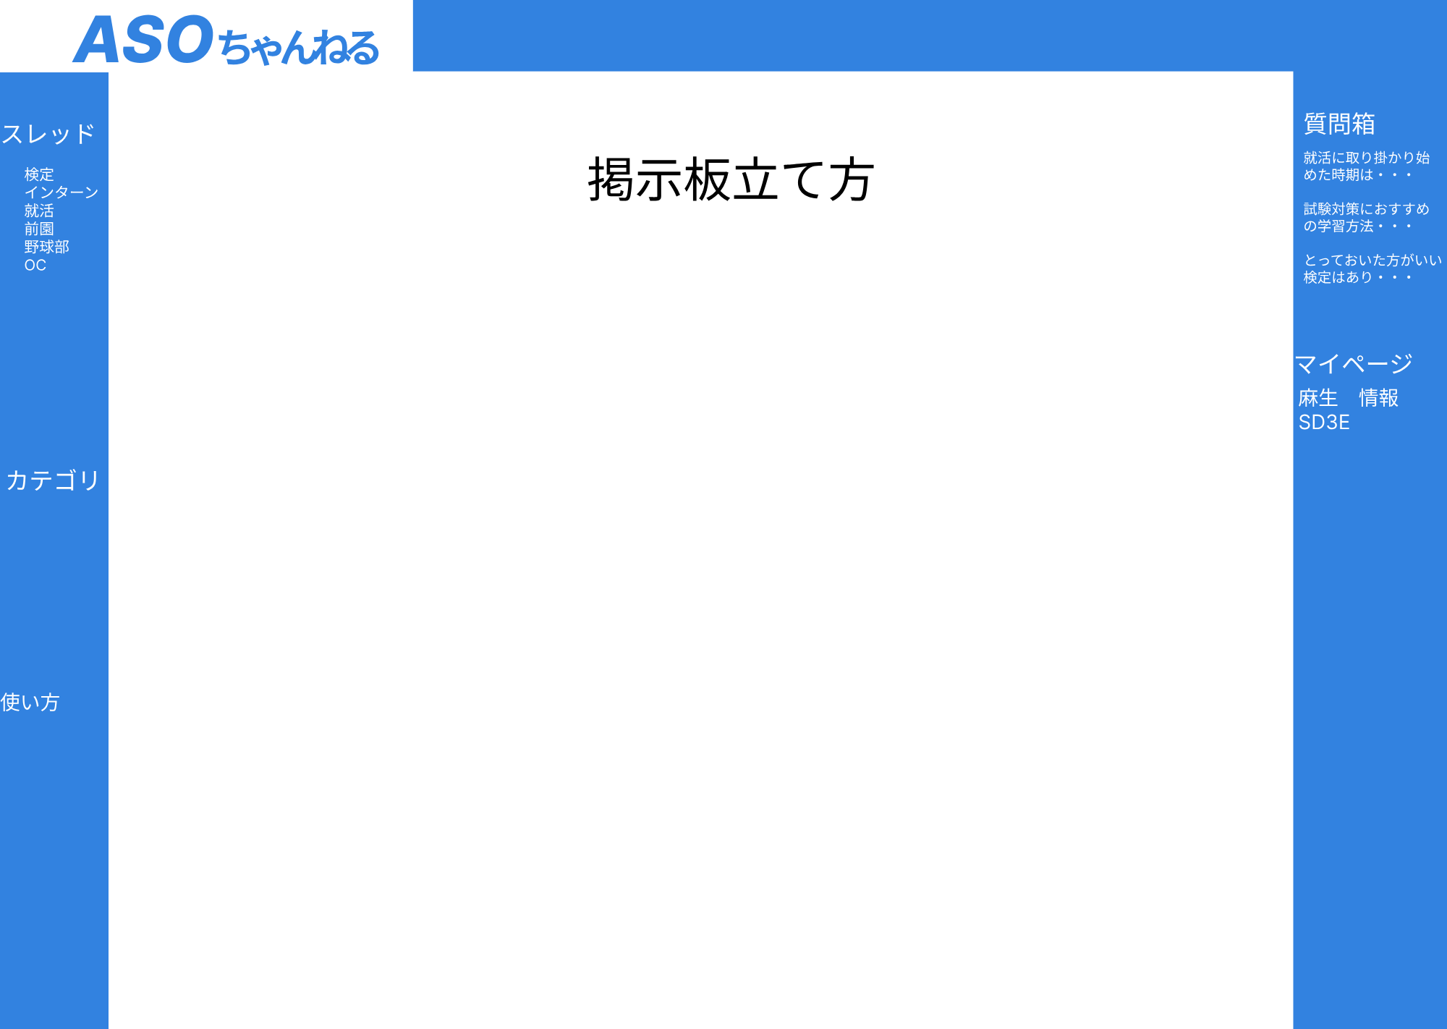

1

使用する部品
項番 | ラベル | 部品タイプ | 文字数 | 部品に関する説明
1 | 掲示板作成 | リンク | - | 使い方のPDFの画像の下に掲示板作成画面へのリンクがあります
2
3

操作説明
１．掲示板の使い方の説明が表示されている

マイページ画面
画面レイアウト

画面イメージ

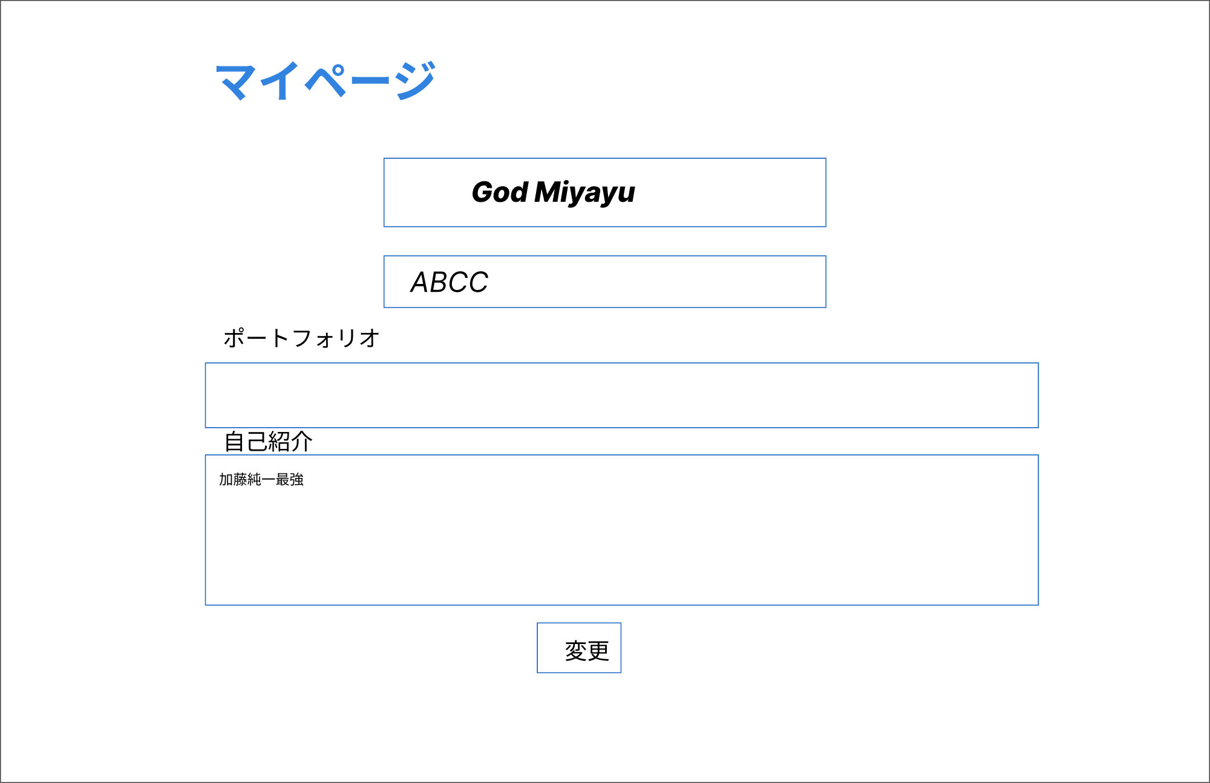

1

2

3

4

5

使用する部品
項番 | ラベル | 部品タイプ | 文字数 | 部品に関する説明
1 | ニックネーム | テキストボックス | 50 | ニックネームを入力
2 | 学校名 | テキストボックス | - | 学校名を表示
3 | ポートフォリオ | テキストボックス | 1000 | ポートフォリオを入力
4 | 自己紹介 | テキストボックス | 1000 | 自己紹介を入力
5 | 変更 | ボタン | - | ボタンを押すと、変更される

操作説明
1.ニックネームを確認・変更することができる 2.学校名を確認できる 3.ポートフォリオを確認・変更することができる 4.自己紹介を確認・変更することができる 5.ボタンを押下すると、変更内容が反映される

カテゴリ画面
画面レイアウト

画面イメージ

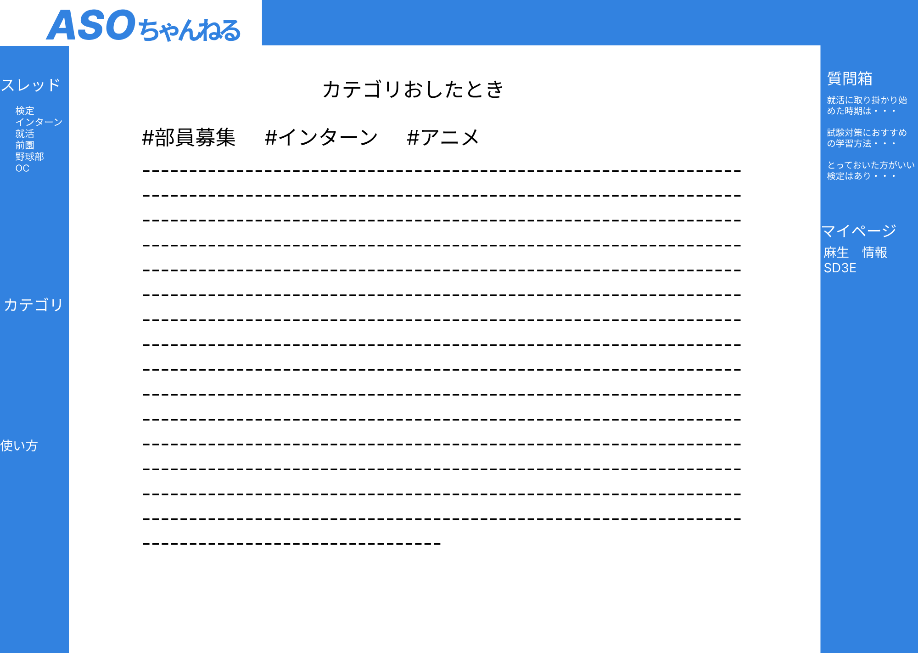

1

使用する部品
項番 | ラベル | 部品タイプ | 文字数 | 部品に関する説明
1 | カテゴリー | リンク |  | 押したカテゴリーが設定された掲示板一覧に飛ぶ

操作説明
1.カテゴリ一覧が表示されており、選択したカテゴリに遷移することができる。

カテゴリ選択後
画面レイアウト

画面イメージ

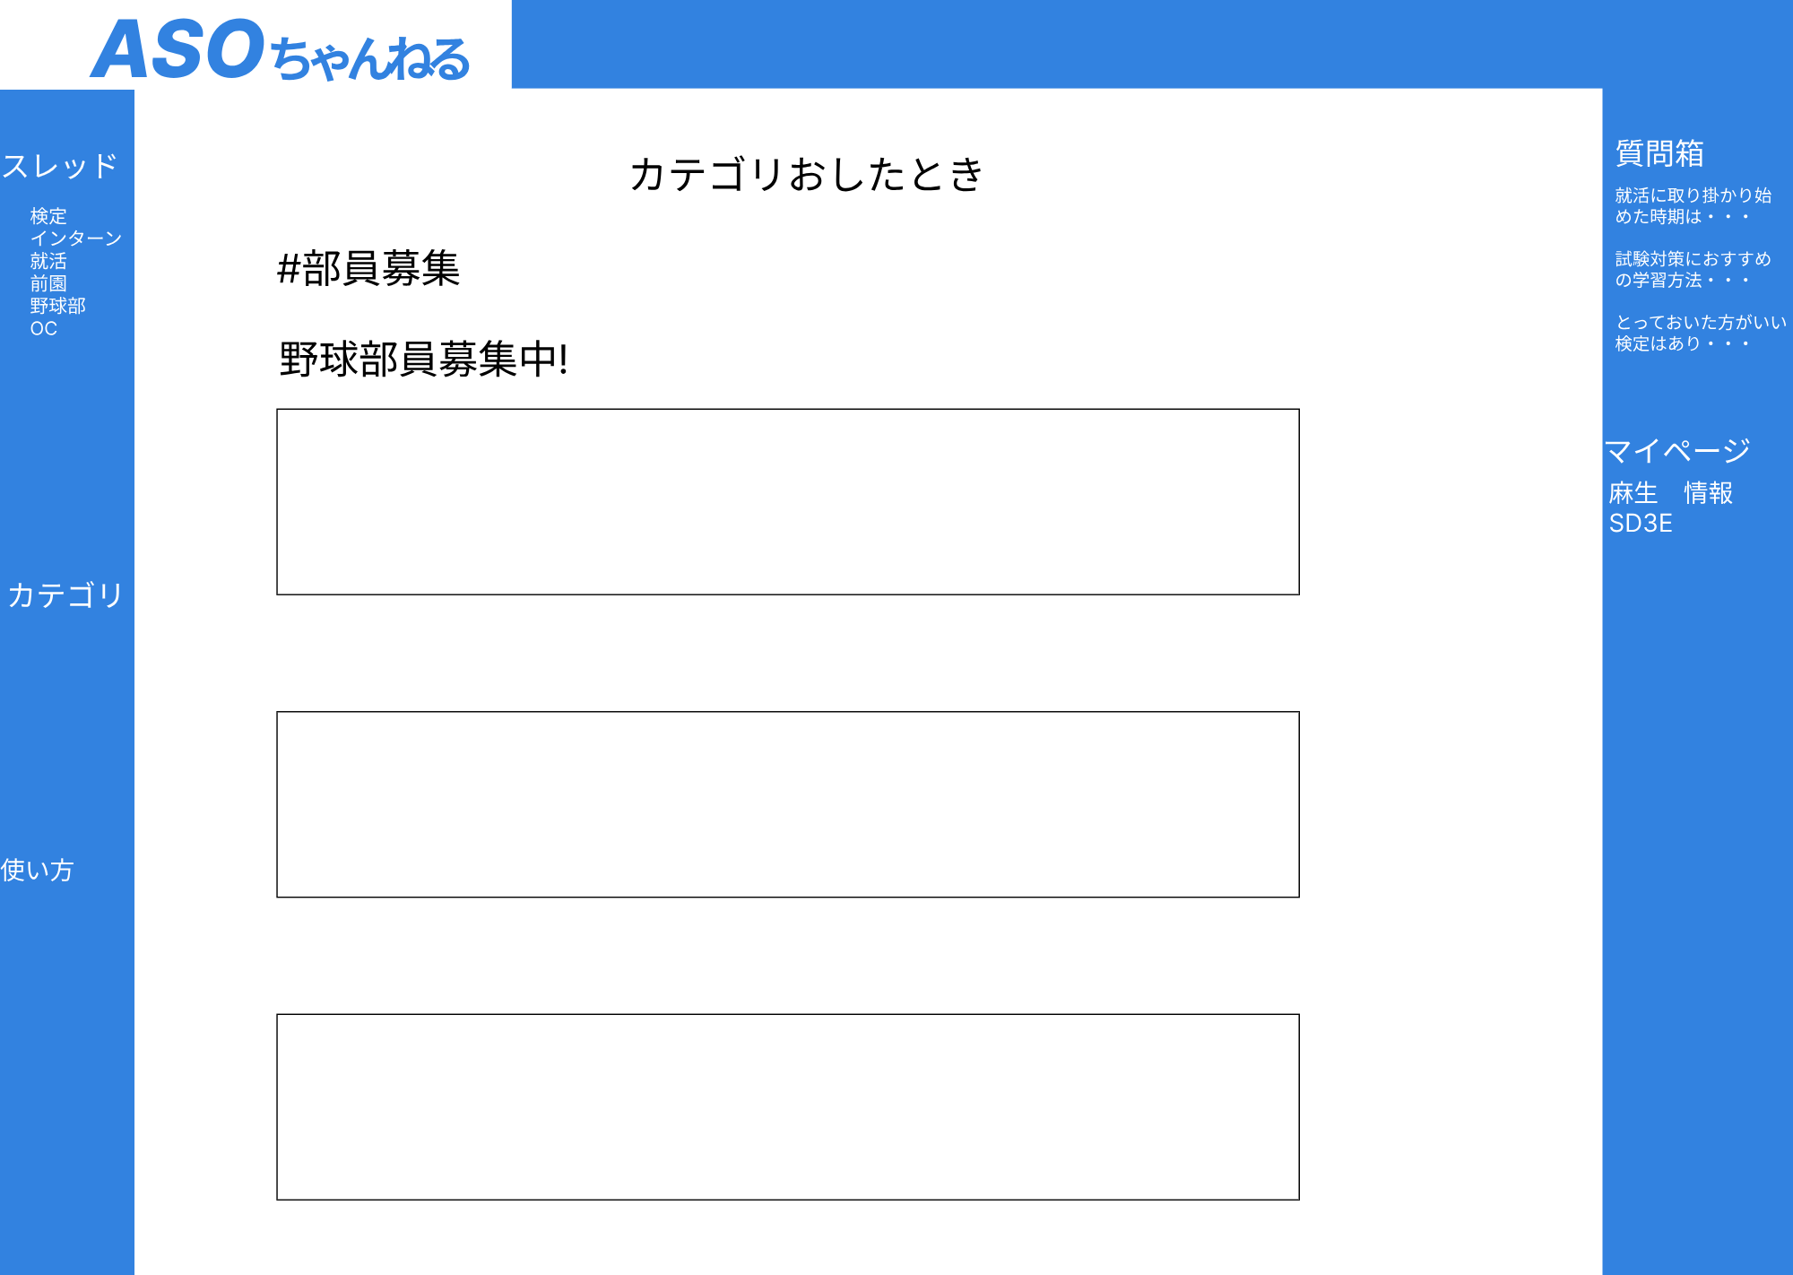

1

2

3

3

3

使用する部品
項番 | ラベル | 部品タイプ | 文字数 | 部品に関する説明
1 | カテゴリ名 | テキスト | - | カテゴリ名を表示
2 | 投稿タイトル | テキスト | - | 投稿タイトルを表示
3 | 投稿内容 | テキスト | - | 投稿内容を表示

操作説明
・選択したカテゴリのタイトル、投稿内容を表示

